Planilha1
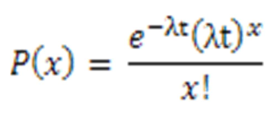
A distribuição de poisson mede a probabilidade de algo acontecer Mediante a uma taxa média de ocorrências
qtd de ocorrências (x) | 3 | p(x>=4) | 1 – p(x=0) – p(x=1) – p(x=2) – p(x=3)
período testado (t) | 2
média de ocorrências (lambda) | 1.5 |  |  | 1
exponencial | 0.049787068368
fator^x | 27 | 0 | 0.049787068368
fatorial | 6 | 1 | 0.1493612051
resultado | 0.2240 | 2 | 0.22404180766
 |  | 3 | 0.22404180766
 |  | 4
 |  | total | 0.64723188878
 |  | complementar | 0.353

Sheet3
Na distribuição binomial queremos encontrar uma probabilidade de sucessos

N = número de ocorrencias
X = número de sucessos
P = probabilidade de sucesso
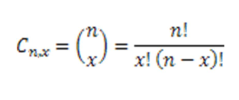
n | 14
x | 2
p | 0.4 | p(x<=2) = p(x=0) + p(x=1) + p(x=2)

Combinação | 91 | 0 | 0.00078364164096
 |  | 1 | 0.007313988649
P(sucesso) | 0.16 | 2 | 0.031693950812
P(fracasso) | 0.002176782336 | soma | 0.039791581102

resultado | 0.0317

Planilha2
Bilateral |  |  |  |  |  |  |  |  |  | Erro Normal
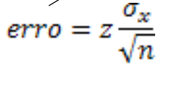
Normal
n | GC | alpha | Z | media da amostra | dp pop | erro | vc superior | vc inferior
50 | 86 | 14 | 1.48 | 90 | 15 | 3.14 | 93.14 | 86.86

t de student
n | gl | gc | alpha | t | media amostral | Sx | erro | vc superior | vc infeiror
19 | 18 | 95 | 5 | 2.101 | 90 | 15 | 7.23 | 97.23 | 82.77 | Erro T de Student
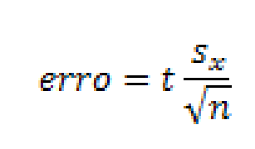

Unilateral

Normal
n | GC | alpha | Z | media da amostra | dp pop | erro | vc superior | vc inferior
50 | 86 | 14 | 1.08 | 90 | 15 | 2.29 | 92.29 | 87.71

T de Student
n | gl | gc | alpha | t | media amostral | Sx | erro | vc superior | vc infeiror
19 | 18 | 95 | 5 | 1.734 | 90 | 15 | 5.97 | 95.97 | 84.03

